Deckblatt
Stand: 01.02.2023
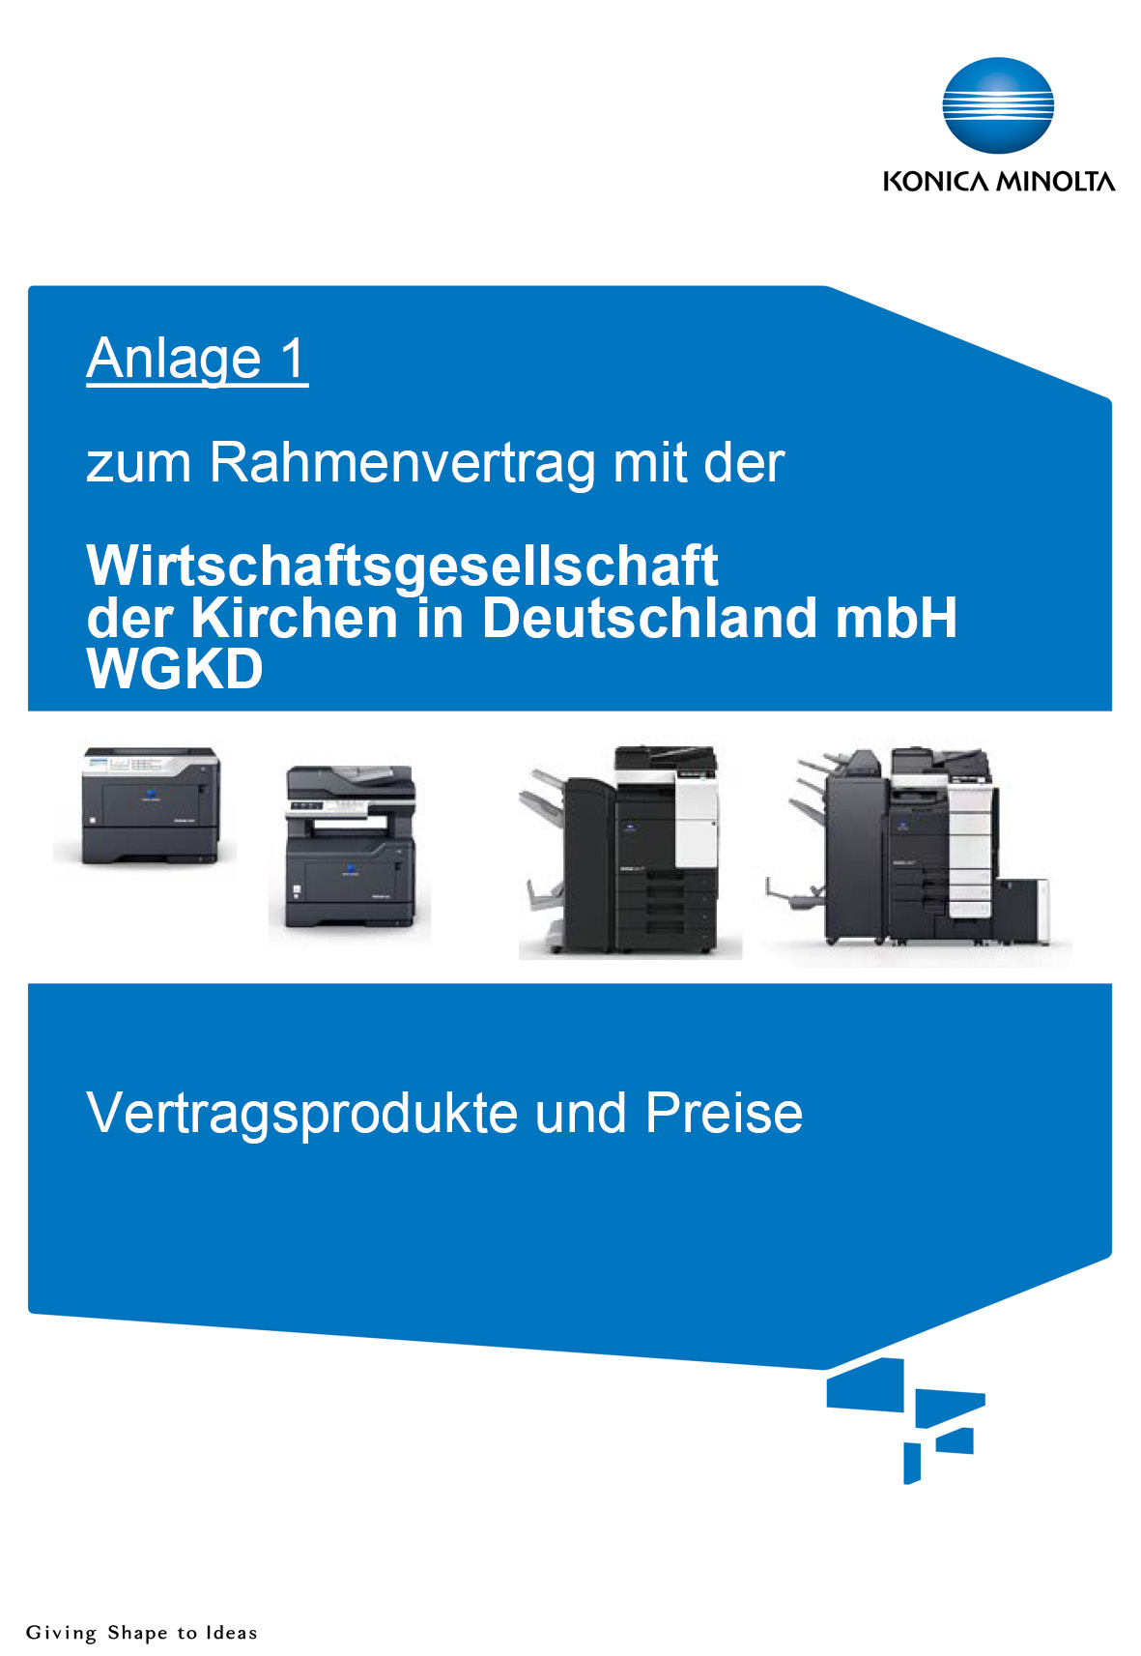

Warenkorb
für Mitglieder des Fachverbandes
Sanitär-Heizung-Klima Baden-Württemberg
(fvshkbw)

bizhub_5020i_MFP
 |  | AUSWAHL Kauf durch Eingabe "x": | x | AUSWAHL Miete durch Eingabe "x": | x
bizhub 5020i Schwarz-Weiß A4 Multifunktionssystem Standardfunktionen: drucken, kopieren, scannen und faxen | Stückzahl | Kaufpreis | Gesamtsumme Kaufpreis: | Monatsrate Einzelpreis | Gesamtsumme Monatsrate:
mtl. Gesamtsummen, Netto: |  |  | - € |  | - €
 |  | 1,177.00 € | 0.00 € | 21.80 € | 0.00 €
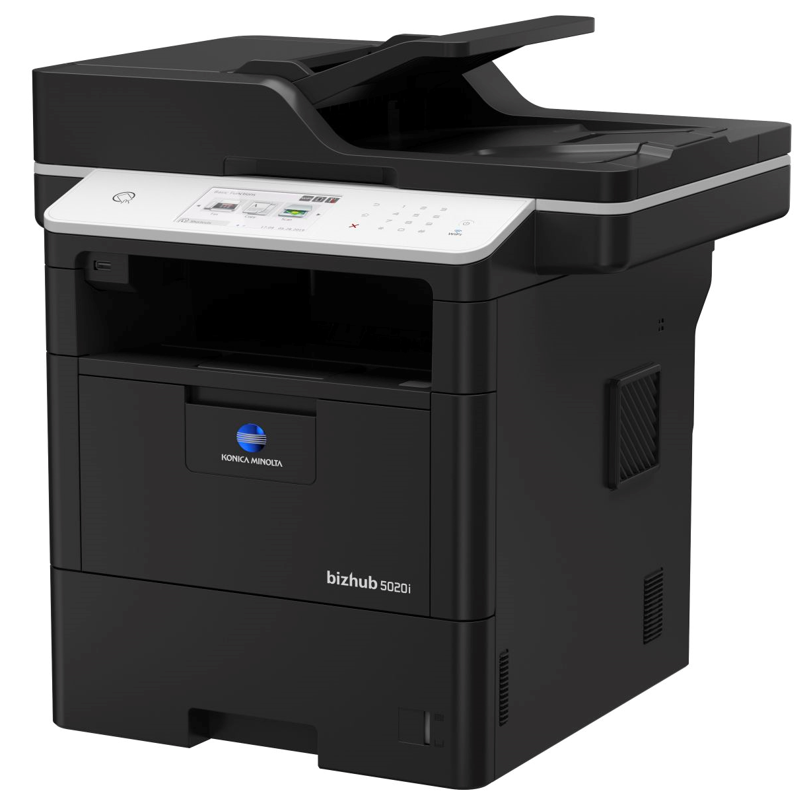 bis zu 50 Seiten DIN A4 pro Minute Farb-Scanner Faxfunktion Duplexeinheit Automatischer Dualscan-Originaleinzug Stapelblattzufuhr (50 Blatt) Papierkassette DIN A6 bis A4 (520 Blatt) 1 GB Speicher 10/100/1.000-BaseTX Abbildungsbeispiel USB 2.0Wi-Fi 802.11 b/g/n Abmessungen Grundsystem B x T x H (49,5 x 42,7 x 51,8 cm) ~ 19 kg inkl. Verbrauchsmaterial
Full-Service Wartung: Seitenpreis s/w DIN A4 |  | 0.0170 €
mtl. Vertragsvolumen |  | 0.00 €
PF-P23 Papierkassette 1x 250 Blatt (max. 2 zusätzliche Kassette je System) |  | 125.50 € | 0.00 € | 2.30 € | 0.00 €
PF-P24 Papierkassette 1x 520 Blatt (max. 2 zusätzliche Kassette je System) |  | 195.50 € | 0.00 € | 3.65 € | 0.00 €
SCD-5000x Unterschrank Höhe 40cm, 4 Standfüße werden mitgeliefert |  | 154.00 € | 0.00 € | 2.90 € | 0.00 €
EH-C591 Externer Hefter für bis zu 20 Blatt bei max. 90 Gramm |  |  | 0.00 € |  | 0.00 €
Klimaneutrales Drucken |  | auf Anfrage |  | auf Anfrage
1

Unterschrift Hardware

bizhub_287_MFP
 |  | AUSWAHL Kauf durch Eingabe "x": | x | AUSWAHL MIETE durch Eingabe "x": | x
bizhub 287 Multifunktionssystem (kopieren, drucken, scannen) Schwarz-Weiß bis DIN A3 | Stückzahl | Kaufpreise | Gesamtsumme Kaufpreis: | Monatsrate Einzelpreis | Gesamtsumme Monatsrate:
mtl. Gesamtsummen, Netto: |  |  | - € |  | 5.40 €
 |  | 2,997.00 € | 0.00 € | 55.45 € | 0.00 €
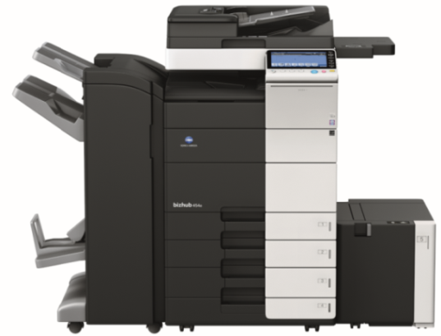 bis zu 28 Seiten DIN A4 pro Minute Emperon-Controller (PCL/PS) 2 GB Arbeitsspeicher 250 GB Festplatte Datenverschlüsselungs-Chip Duplexeinheit 2 Papierkassetten (2x 500 Blatt) Stapelblatteinzug (max.150 Blatt)
DF-628 Duplex-Originaleinzug
DK-513 Unterschrank Abbildungsbeispiel Abmessungen Grundsystem B x T x H (58,5 x 660,0 x 116,1 cm)
Full-Service Wartung: Seitenpreis s/w DIN A4 |  | 0.0110 €
mtl. Vertragsvolumen | 0 | 0.00 €
Zubehör | Stückzahl | Kaufpreise | Gessamtsumme Kaufpreis: | Monatsrate Einzelpreis | Gesamtsumme Monatsrate:
Zusätzliche Papierkassetten:
PC-113 Universalkassette (1x500 Blatt) |  | 717.60 € | 0.00 € | 13.30 € | 0.00 €
PC-213 Universalkassette (2x500 Blatt) |  | 866.00 € | 0.00 € | 16.00 € | 0.00 €
PC-413 Universalkassette (2500 Blatt) |  | 1,145.00 € | 0.00 € | 21.20 € | 0.00 €
Faxanbindung:
FK-513 Fax Kit |  | 895.85 € | 0.00 € | 16.60 € | 0.00 €
Finisher / Endverarbeitungen & Ablagen:
JS-506 Zweifachablage |  | 409.40 € | 0.00 € | 7.40 € | 0.00 €
FS-533 Integrierter 50-Blatt Heftfinisher |  | 749.00 € | 0.00 € | 13.80 € | 0.00 €
PK-519 Locheinheit für FS-533 |  | 447.50 € | 0.00 € | 8.30 € | 0.00 €
Intelligente Funktionen (i-Options):
i-Option LK-105 v4 - durchsuchbare PDF-Dateien |  | auf Anfrage | 0.00 € | 0.00 € | 0.00 €
i-Option LK-110 v2 - Erzeugung diverser Dateiformate - unter anderem DOCX und XLSX, Direktdruck von E-Mail-Anhängen, durchsuchbares PDF/OCR (kann nicht installiert werden wenn LK-102 und/oder LK-105 aktiviert sind! |  | auf Anfrage | 0.00 € | 0.00 € | 0.00 €
i-Option LK-111 - integrierte ThinPrint Dekomprimierung |  | auf Anfrage | 0.00 € | 0.00 € | 0.00 €
bizhub Evolution "Übersetzungsservice" (1.200 Seiten/Jahr) |  | auf Anfrage | 0.00 € | 0.00 € | 0.00 €
bizhub Evolution "Gästedruck" |  | auf Anfrage | 0.00 € | 0.00 € | 0.00 €
bizhub Evolution "Scannen Sie Dokumente in Excel (1.200 Seiten/Jahr)" |  | auf Anfrage | 0.00 € | 0.00 € | 0.00 €
bizhub Evolution "Scannen Sie Dokumente in Word (1.200 Seiten/Jahr)" |  | auf Anfrage | 0.00 € | 0.00 € | 0.00 €
bizhub Evolution "Scannen Sie Dokumente in PDF/A Dateien (1.200 Seiten/Jahr)" |  | auf Anfrage | 0.00 € | 0.00 € | 0.00 €
Systemerweiterungen:
CU-101 Luftreinigungseinheit |  | 328.90 € | 0.00 € | 6.55 € | 0.00 €
UK-212 WLAN-Adapter |  | 247.50 € | 0.00 € | 4.95 € | 0.00 €
Dienstleistungen:
HDD Löschung zertifiziert vor Ort |  | auf Anfrage | 0.00 € | 0.00 € | 0.00 €
HDD Ausbau vor Ort |  | auf Anfrage | 0.00 € | 0.00 € | 0.00 €
HDD Löschung durch Konica Minolta Logistik mit Zertifikat |  | auf Anfrage | 0.00 € | 0.00 € | 0.00 €
bizhub SECURE - zur DSGVO Konformität | 1 | 266.80 € | 0.00 € | 5.40 € | 5.40 €
Serviceeinsatz je Stunde inkl. An- und Abfahrt zur Einrichten von z. B. Benutzerkonten, Einrichtung WLAN, zusätzliche Treiberinstallation, etc. |  | auf Anfrage | 0.00 € | 0.00 € | 0.00 €
Unterstützung in der Gerätekonfiguration sowie die Abmessungen des Systems und die technischen Daten erhalten Sie unter:
http://konfigurator.konicaminolta.de/start.html
Die genannten Preise verstehen sich Netto pro Monat und sind freibleibend. In den Preisangaben sind die Lieferung, die Standardnetzwerkinstallation und die Urheberrechtsabgabe inklusive. Wird Zubehör unabhängig eines neuen Systems als nachträgliche Option zu einem vorhandenen System bestellt, wird eine notwendige Installationspauschale mit 135,00 € berechnet.
 |  | Firma: PLZ: Ort: Adresse: Tel: E-Mail: Ansprechpartner |  |  |  | 8
Unterschrift Kunde |  |  |  |  |  | 9

bizhub_C3300i
 |  | AUSWAHL Kauf durch Eingabe "x": | x | AUSWAHL Miete durch Eingabe "x": | x
bizhub C3300i Farbdrucksystem bis max. DiN A4 | Stückzahl | Kaufpreis | Gssamtsumme Kaufpreis: | Monatsrate Einzelpreis | Gesamtsumme Monatsrate:
mtl. Gesamtsummen, Netto: |  |  | - € |  | - €
 |  | 1,126.00 € | 0.00 € | 22.55 € | 0.00 €
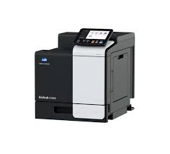 bis zu 33 DIN A4 Seiten pro Minute 3 GB Speicher 8 GB Festplatte Duplexeinheit 1x 500 Blatt Papierkassette 1x Stapelblatteinzug (max. 100 Blatt) Papierausgabekapazität bis zu 200 Blatt Abmessungen Grundsystem B x T x H (42,0 x 52,8 x 47,0 cm) 33,2 kg inkl. Verbrauchsmaterial
Full-Service Wartung: Seitenpreis s/w DIN A4 |  | 0.0145 €
mtl. Vertragsvolumen s/w |  | 0.00 €
Full-Service Wartung: Seitenpreis Farbe DIN A4 |  | 0.0526 €
mtl. Vertragsvolumen Farbe |  | 0.00 €
Optional Accessories | Stückzahl | Kaufpreis | Gssamtsumme Kaufpreis: | Monatsrate Einzelpreis | Gesamtsumme Monatsrate:
PF-P20 500 Blatt DIN A4 Papierkassette (max. 2 zusätzliche Kassetten je System) |  | 316.50 € | 0.00 € | 6.35 € | 0.00 €
DK-P04x Unterschrank B x T x H (52,0 x 41,9 x 50,5 cm) |  | 172.50 € | 0.00 € | 3.45 € | 0.00 €
LK-106 i-Option License Kit *Native Barcode Font printing (HD-P06 wird benötigt) |  | auf Anfrage | 0.00 € | 0.00 € | 0.00 €
LK-107 i-Option License Kit *Native Unicode Font printing (HD-P06 wird benötigt) |  | auf Anfrage | 0.00 € | 0.00 € | 0.00 €
LK-108 i-Option License Kit *Native OCR Font printing (HD-P06 wird benötigt) |  | auf Anfrage | 0.00 € | 0.00 € | 0.00 €
LK-111 i-Option License Kit *Native ThinPrint client |  | auf Anfrage | 0.00 € | 0.00 € | 0.00 €
UK-221 WLAN Adapter Externer Network-to-WLAN-Adapter |  | 247.50 € | 0.00 € | 4.95 € | 0.00 €
CU-202 Luftfilter für A4 Systeme |  | 328.90 € | 0.00 € | 3.80 € | 0.00 €
Die genannten Preise verstehen sich Netto pro Monat und sind freibleibend. In den Preisangaben sind die Lieferung, die Standardnetzwerkinstallation und die Urheberrechtsabgabe inklusive. Wird Zubehör unabhängig eines neuen Systems als nachträgliche Option zu einem vorhandenen System bestellt, wird eine notwendige Installationspauschale mit 135,00 € berechnet.
 |  | Firma: PLZ: Ort: Adresse: Tel: E-Mail: Ansprechpartner |  |  |  | 8
Unterschrift Kunde |  |  |  |  |  | 9

bizhub_C257i_MFP
 |  | AUSWAHL Kauf durch Eingabe "x": | x | AUSWAHL Miete durch Eingabe "x": | x
bizhub C257i Multifunktionssystem (kopieren, drucken, scannen) Farbe bis DIN A3 | Stückzahl | Kaufpreis | Gesamtsumme Kaufpreis: | Monatsrate Einzelpreis | Gesamtsumme Monatsrate:
mtl. Gesamtsummen, Netto: |  |  | - € |  | - € | 6
 |  | 3,490.00 € | 0.00 € | 64.60 € | 0.00 €
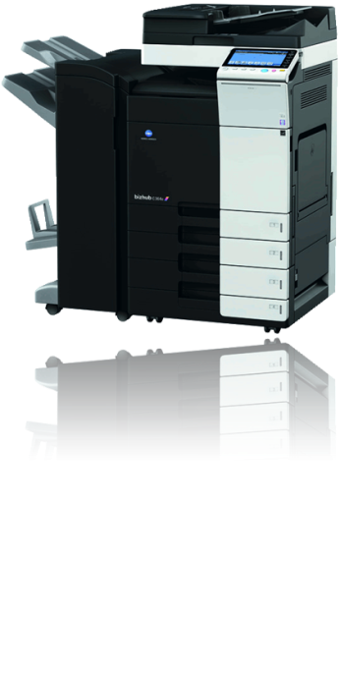 bis zu 25 Seiten DIN A4 pro Minute Scan-Speed bis zu 80 Images pro Minute 6 GB Speicher 250 GB Festplatte Duplexeinheit 2 Papierkassetten (1 x 500 Blatt DIN A5 - DIN A3 1 x 500 Blatt DIN A5 - DIN A4) Stapelblatteinzug (max. 100 Blatt mit 60 bis 256 g/m2) DF-633 Originaleinzug DK-518 Unterschrank Abbildungsbeispiel Abmessungen Grundsystem B x T x H (57,1 x 66,1 x 115,2 cm)
Full-Service Wartung: Seitenpreis s/w DIN A4 |  | 0.0110 €
mtl. Vertragsvolumen s/w |  | 0.00 €
Full-Service Wartung: Seitenpreis Farbe DIN A4 |  | 0.0545 €
mtl. Vertragsvolumen Farbe |  | 0.00 €
Zusätzliche Kassetten:
PC-118 Universalkassette (1x500 Blatt) |  | 717.60 € | 0.00 € | 13.30 € | 0.00 €
PC-218 Universalkassette (2x500 Blatt) |  | 865.30 € | 0.00 € | 16.00 € | 0.00 €
PC-418 Großraumkassette (2.500 Blatt DIN A4) |  | 1,144.50 € | 0.00 € | 21.20 € | 0.00 €
Faxanbindung:
FK-513 Fax Kit |  | 896.00 € | 0.00 € | 16.60 € | 0.00 €
Finisher / Endverarbeitungen & Ablagen:
JS-506 Zweifachablage |  | 409.50 € | 0.00 € | 8.20 € | 0.00 €
FS-533 Integrierter 50-Blatt Heftfinisher |  | 747.50 € | 0.00 € | 13.80 € | 0.00 €
PK-519 Locheinheit für FS-533 |  | 447.50 € | 0.00 € | 8.30 € | 0.00 €
Intelligente Funktionen (i-Options):
i-Option LK-105 v4 - durchsuchbare PDF-Dateien |  | auf Anfrage | 0.00 € | 0.00 € | 0.00 €
i-Option LK-110 v2 - Erzeugung diverser Dateiformate - unter anderem DOCX und XLSX, Direktdruck von E-Mail-Anhängen, durchsuchbares PDF/OCR (kann nicht installiert werden wenn LK-102 und/oder LK-105 aktiviert sind! |  | auf Anfrage | 0.00 € | 0.00 € | 0.00 €
i-Option LK-111 - integrierte ThinPrint Dekomprimierung |  | auf Anfrage | 0.00 € | 0.00 € | 0.00 €
bizhub Evolution "Übersetzungsservice" (1.200 Seiten/Jahr) |  | auf Anfrage | 0.00 € | 0.00 € | 0.00 €
bizhub Evolution "Gästedruck" |  | auf Anfrage | 0.00 € | 0.00 € | 0.00 €
bizhub Evolution "Scannen Sie Dokumente in Excel (1.200 Seiten/Jahr)" |  | auf Anfrage | 0.00 € | 0.00 € | 0.00 €
bizhub Evolution "Scannen Sie Dokumente in Word (1.200 Seiten/Jahr)" |  | auf Anfrage | 0.00 € | 0.00 € | 0.00 €
bizhub Evolution "Scannen Sie Dokumente in PDF/A Dateien (1.200 Seiten/Jahr)" |  | auf Anfrage | 0.00 € | 0.00 € | 0.00 €
Systemerweiterungen:
UK-221 WLAN-Adapter |  | 247.50 € | 0.00 € | 4.95 € | 0.00 €
CU-101 Luftreinigungseinheit |  | 328.90 € | 0.00 € | 6.60 € | 0.00 €
Dienstleistungen:
HDD Löschung zertifiziert vor Ort |  | auf Anfrage | 0.00 € | 0.00 € | 0.00 €
HDD Ausbau vor Ort |  | auf Anfrage | 0.00 € | 0.00 € | 0.00 €
HDD Löschung durch Konica Minolta Logistik mit Zertifikat |  | auf Anfrage | 0.00 € | 0.00 € | 0.00 €
VIP Servicedienstleistung - Reaktionszeitverkürzung |  | auf Anfrage | 0.00 € | 0.00 € | 0.00 €
bizhub SECURE - zur DSGVO Konformität |  | 266.80 € | 0.00 € | 4.64 € | 0.00 €
Serviceeinsatz je Stunde inkl. An- und Abfahrt zur Einrichten von z. B. Benutzerkonten, Einrichtung WLAN, zusätzliche Treiberinstallation, etc. |  | auf Anfrage | 0.00 € | 0.00 € | 0.00 €
bizhub SystemCare für automatische Toner-, Techniker- und Zählerstandsmeldung | 0 | auf Anfrage | 0.00 € | 0.00 € | 0.00 €
Unterstützung in der Gerätekonfiguration sowie die Abmessungen des Systems und die technischen Daten erhalten Sie unter:
http://konfigurator.konicaminolta.de/start.html
Die genannten Preise verstehen sich Netto pro Monat und sind freibleibend. In den Preisangaben sind die Lieferung, die Standardnetzwerkinstallation und die Urheberrechtsabgabe inklusive. Wird Zubehör unabhängig eines neuen Systems als nachträgliche Option zu einem vorhandenen System bestellt, wird eine notwendige Installationspauschale mit 135,00 € berechnet.
...

bizhub_C360i_MFP
 |  | AUSWAHL Kauf durch Eingabe "x": | x | AUSWAHL Miete durch Eingabe "x": | x
bizhub C360i Multifunktionssystem (kopieren, drucken, scannen) Farbe bis DIN A3 | Stückzahl | Kaufpreis | Gesamtsumme Kaufpreis: | Monatsrate Einzelpreis | Gesamtsumme Monatsrate:
mtl. Gesamtsummen, Netto: |  |  | - € |  | - € | 6
 |  | 5,230.00 € | 0.00 € | 96.80 € | 0.00 €
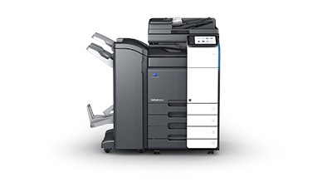 bis zu 36 Seiten DIN A4 pro Minute Scan-Speed bis zu 80 Images pro Minute 8,2 GB Speicher 256 GB Festplatte Duplexeinheit 2 Papierkassetten (1 x 500 Blatt DIN A5 - DIN A3 1 x 500 Blatt DIN A5 - SRA3/A3-Überformat) Stapelblatteinzug (max. 150 Blatt mit 60 bis 300 g/m2) Security-Chip DF-632 Originaleinzug DK-516x Unterschrank Abbildungsbeispiel Abmessungen Grundsystem B x T x H (61,5 x 68,5 x 115,2 cm)
Full-Service Wartung: Seitenpreis s/w DIN A4 |  | 0.0099 €
mtl. Vertragsvolumen s/w | 0 | 0.00 €
Full-Service Wartung: Seitenpreis Farbe DIN A4 |  | 0.0490 €
mtl. Vertragsvolumen Farbe | 0 | 0.00 €
Zusätzliche Kassetten:
PC-116 Universalkassette (1x500 Blatt) |  | 717.60 € | 0.00 € | 13.30 € | 0.00 €
PC-216 Universalkassette (2x500 Blatt) |  | 865.30 € | 0.00 € | 16.00 € | 0.00 €
PC-416 Großraumkassette (2.500 Blatt DIN A4) |  | 1,144.50 € | 0.00 € | 21.20 € | 0.00 €
Faxanbindung:
FK-514 Fax Kit |  | 896.00 € | 0.00 € | 16.60 € | 0.00 €
...

